Sheet1

 | SMILES
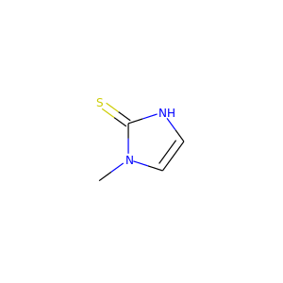 | Cn1cc[nH]c1=S
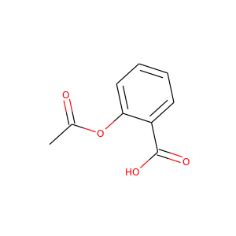 | O=C(C)Oc1ccccc1C(=O)O
 | Cn1cc[nH]c1=S
 | Cn1cc[nH]c1=S

